Tanks
id | Hp | Damage | speed | range | attack speed | note
player | 150 | 30 | regular | far | 1.5/second
enemyLight | 90 | 12 | fast | regualr | 1/second | 行动迅速的轻型装甲坦克，但攻击力偏低
enemyHeavy | 200 | 30 | slow | regular | 1/second | 行动迟缓的重型装甲坦克，攻击力较高
enemyMiner | 90 | 0 | very fast | zero | 0.5/second | 行动飞快的轻型装甲坦克，没有攻击力但是会在距离玩家较近时开始在车尾放置地雷。每两秒放置一枚。
enemeyBarbette(Tower) | 300 | 50 | none | very far | 0.5/second | 无法移动的敌方防御塔，血量高伤害高，攻速低，炮弹飞行速度是普通炮弹2倍，炮弹范围伤害。本身旋转速度较慢（有可视化的反馈），玩家如果绕着移动就无法瞄准，射击强劲，会攻击路径上所有的单位，容易误伤 | 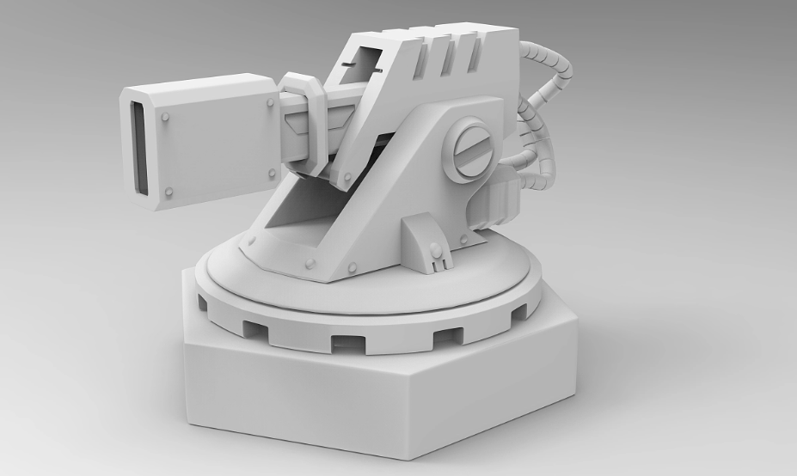
workshop | 900 | 0 | none | none | 0 | 源源不断产出敌方坦克的设施，三秒后没有受到伤害将会以5点血每秒的速度回复血量。将其摧毁后获得本关胜利并且获得三选一的强化奖励。 | 
cave | 无 | 0 | none | none | 0 | 产出敌方坦克的设施，无法被摧毁，产出速度相较于workshop要低。在workshop被摧毁后停止产出坦克。 | 

mine | 1 | 90 | none |  |  | 分为我方和敌方的，都可以被双方的子弹主动激活（被激活后延迟1秒爆炸） | 